Sheet1
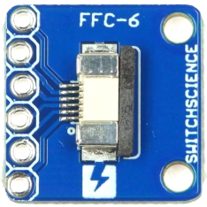
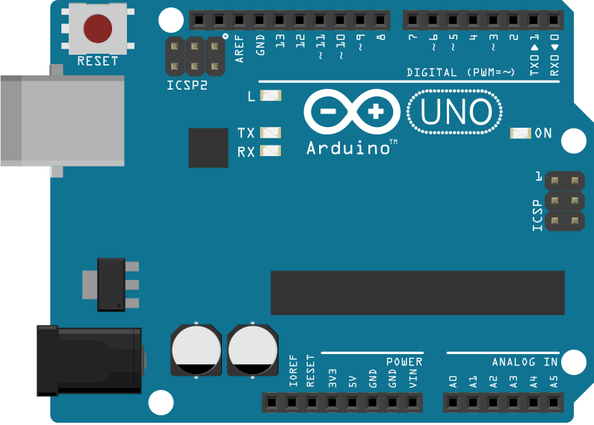

PCとArduinoをUSBケーブルで接続して
ROM焼きするときは、TXDとRXDを外そう！

